Sheet1
資料１－１
大阪府の自殺の概要＜平成２９年＞
 | ※警察庁及び大阪府警本部統計（発見日・発見地）
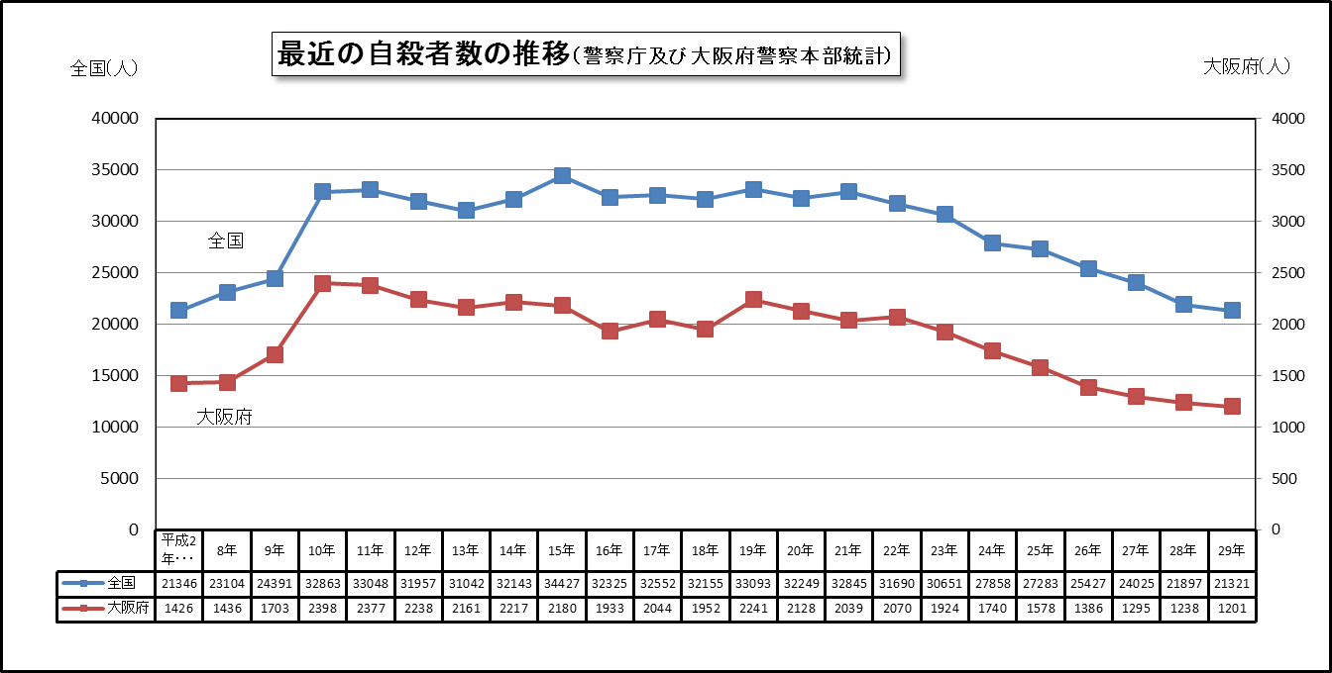

全国の自殺者数は、平成10年以降年間３万人を超えて高止まりの状態でしたが、平成22年から減少傾向となり、平成24年から継続して３万人を下回っています。
大阪府の自殺者数も全国と同様に推移し、平成10年に２千人を超え、一気に３割以上の増加後、若干の変動はあるものの横ばい状態で推移していましたが、平成23年より減少傾向となり、２千人を下回りました。平成29年は前年より37人減の1,201人と、年々減少していますが、依然として１日に3人以上の方が亡くなられています。自殺死亡率（人口10万人当たりの自殺者数）は13.6となっています。 ※全国自殺率：16.8

平成29年・男女別原因動機別自殺者数 （複数回答1,716人)
 | 男 | 女
家庭問題 | 142 | 101
健康問題 | 508 | 372
経済・生活問題 | 234 | 40
勤務問題 | 98 | 11
男女問題 | 40 | 27
学校問題 | 15 | 7
その他 | 58 | 18
不詳 | 39 | 6
平成29年・男女別自殺者数
 | 大阪府
男性 | 789人
女性 | 412人

男女別自殺者数は、男性が789人
（65.7％）、女性が412人（34.3％）となっており、依然として男性が女性の２倍に近い数となっています。
平成19年から原因・動機を３項目まで計上することとしており単純に比較はできませんが、昨年同様「健康問題」「家庭問題」「経済・生活問題」の３項目が男女ともに上位を占めています。

平成29年・年齢別自殺者数
 | 総数
20歳未満 | 22
20～29歳 | 118
30～39歳 | 156
40～49歳 | 218
50～59歳 | 197
60～69歳 | 181
70～79歳 | 195
80歳以上 | 114
平成29年・男女別年齢別自殺者数
 | 男 | 女
20歳未満 | 17 | 5
20～29歳 | 79 | 39
30～39歳 | 107 | 49
40～49歳 | 141 | 77
50～59歳 | 125 | 72
60～69歳 | 128 | 53
70～79歳 | 121 | 74
80歳以上 | 71 | 43

年齢別自殺者数は、「40～49歳」が218人（18.2％）と最も多く、次いで「50～59歳」が197人（16.4％）と続いています。
また、39歳以下の若年層の自殺者数は296人です。
年齢別男女別自殺者数を比較すると、男性は「40～49歳」（17.9％）が最も多く、次いで「60～69歳」（16.2％）が続いています。女性も「40～49歳」（18.7％）の自殺者数が最も多く、次いで「70～79歳」（18.0％）が続いております。

平成29年・同居人の有無
 | 総数
あり | 741
なし | 460
平成29年・男女別同居人の有無
 | 男 | 女
あり | 459 | 282
なし | 330 | 130

同居人の有無では、自殺者のうち「同居人あり」が741人（61.7％）、「同居人なし」が460人（38.3％）となっており、「同居人あり」の方が６割強と多くなっています。
男女別の同居人の有無では、男性459人（58.2％）、女性282人（68.4％）が「同居人あり」で、男性330人（41.8％）、女性130人（31.6％）が「同居人なし」でした。
割合でみると、女性の方が「同居人あり」が多くなっています。

平成29年・職業別自殺者数
 | 総数
自営業・家族従業者 | 69
被雇用・勤め人 | 306
学生・生徒等 | 40
主婦 | 48
失業者 | 46
年金・雇用保険等生活者 | 460
その他の無職者 | 227
不詳 | 5
平成29年・男女別職業別自殺者数
 | 男 | 女
自営業・家族従業者 | 55 | 14
被雇用・勤め人 | 238 | 68
学生・生徒等 | 29 | 11
主婦 | 0 | 48
失業者 | 39 | 7
年金・雇用保険等生活者 | 287 | 173
その他の無職者 | 136 | 91
不詳 | 5 | 0

職業別自殺者数の割合は、「年金・雇用保険等生活者」が460人（38.3％）と最も多く、昨年より2人増えています。次いで「被雇用・勤め人」が306人（25.5％）となっています。
職業別自殺者数を男女別でみると、男性は「年金・雇用保険等生活者」（36.4％）、次いで「被雇用・勤め人」（30.2％）が多く、女性は「年金・雇用保険等生活者」（42.0％）、次いで「その他の無職者」（22.1％）が多くなっています。

平成29年・男女別場所別自殺者数
 | 男 | 女
自宅等 | 442 | 231
高層ビル | 114 | 114
乗物 | 26 | 4
海（湖）・河川等 | 25 | 10
山 | 15 | 1
その他 | 167 | 52
平成29年・場所別自殺者数
 | 総数
自宅等 | 673
高層ビル | 228
乗物 | 30
海（湖）・河川等 | 35
山 | 16
その他 | 219

場所別自殺者数では、「自宅等」が673人（56.0％）と６割弱を占めています。次いで「高層ビル」が228人（19.0％）と続いています。
男女別で場所別自殺者数をみると、男女ともに「自宅等」が多くなっており、次いで男女ともに「高層ビル」と続いています。

平成29年・手段別自殺者数
 | 総数
首つり | 751
服毒 | 17
練炭等 | 49
飛降り | 239
飛込み | 45
その他 | 100
平成29年・男女別手段別自殺者数
 | 男 | 女
首つり | 524 | 227
服毒 | 10 | 7
練炭等 | 39 | 10
飛降り | 121 | 118
飛込み | 31 | 14
その他 | 64 | 36

男女別手段別自殺者数をみると、「首つり」が男女ともに多く、次いで「飛降り」が多くなっています。
昨年に比べ、男女ともに「首つり」が増え、男性の「飛込み」も増えています。
手段別自殺者数では「首つり」が751人（62.5％）と６割強を占めています。次いで「飛降り」が239人（19.9％）となっています。

平成29年・（発見）時間帯別自殺者数
 | 総数
0-2時 | 96
2-4時 | 91
4-6時 | 80
6-8時 | 103
8-10時 | 82
10-12時 | 95
12-14時 | 96
14-16時 | 73
16-18時 | 100
18-20時 | 51
20-22時 | 54
22-24時 | 49
不詳 | 231

時間帯別自殺者数の割合では、どの時間帯も大差はみられませんが、「不詳」以外で最も多い時間帯は「6～8時」の103人（8.6％）です。
逆に少ない時間帯は「22時～24時」49人（4.1％）となっています。

平成29年・男女別（発見）時間帯別自殺者数
 | 男 | 女
0-2時 | 67 | 29
2-4時 | 54 | 37
4-6時 | 54 | 26
6-8時 | 71 | 32
8-10時 | 47 | 35
10-12時 | 57 | 38
12-14時 | 62 | 34
14-16時 | 47 | 26
16-18時 | 64 | 36
18-20時 | 30 | 21
20-22時 | 30 | 24
22-24時 | 33 | 16
不詳 | 173 | 58

男女別（発見）時間帯別自殺者数については、男性で多い時間帯は、「6～8時」、女性は「10～12時」となっています。

平成29年・ （発見）曜日別自殺者数
 | 総数
日曜 | 161
月曜 | 203
火曜 | 186
水曜 | 171
木曜 | 146
金曜 | 148
土曜 | 151
不詳 | 35
平成29年・男女別曜日別自殺者数
 | 男 | 女
日曜 | 109 | 52
月曜 | 131 | 72
火曜 | 122 | 64
水曜 | 118 | 53
木曜 | 94 | 52
金曜 | 95 | 53
土曜 | 89 | 62
不詳 | 31 | 4

n=1,386

（発見時）曜日別自殺者数のそれぞれの割合に大きな差は見られませんが、「木曜日～金曜日」は若干少なく、週始めの「月曜日」が若干多い傾向にあります。

男女別では、男女とも「月曜日」が多くなっており、次いで「火曜日」が多くなっています。

平成29年・自殺未遂歴の有無
 | 総数
あり | 233
なし | 729
不詳 | 239
平成29年・男女別自殺未遂歴の有無
 | 男 | 女
あり | 112 | 121
なし | 506 | 223
不詳 | 171 | 68

男女別に自殺未遂歴の有無をみると、男性の自殺未遂歴「あり」の割合は112人（14.2％）、女性の自殺未遂歴「あり」の割合は121人（29.4％）となっており、女性の自殺未遂歴「あり」の割合が男性よりも多くなっています。
自殺未遂歴の有無では、「あり」は233人（19.4％）、「なし」は729人（60.7％）となっています。

